手順
１．データベース更新
 | ①DesktopにあるA5M2ツールを起動
 | ②\DRASAP_Web\Sql\DRASAP_sql.sqlを実行

２．Dドライブを割り当てる（Dドライブ：10GBにする）
 | ①コマンドプロンプトでdiskmgmt.mscを実行
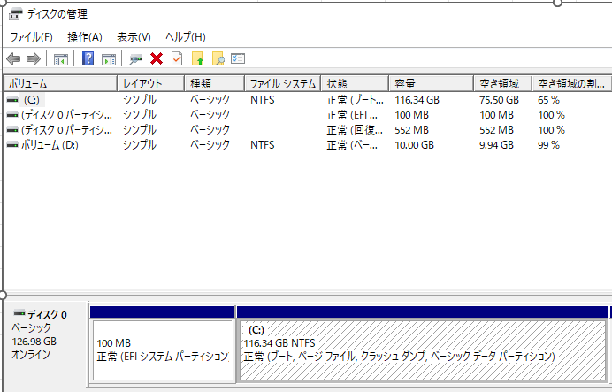

 | ②「ボリュームの縮小」をクリック
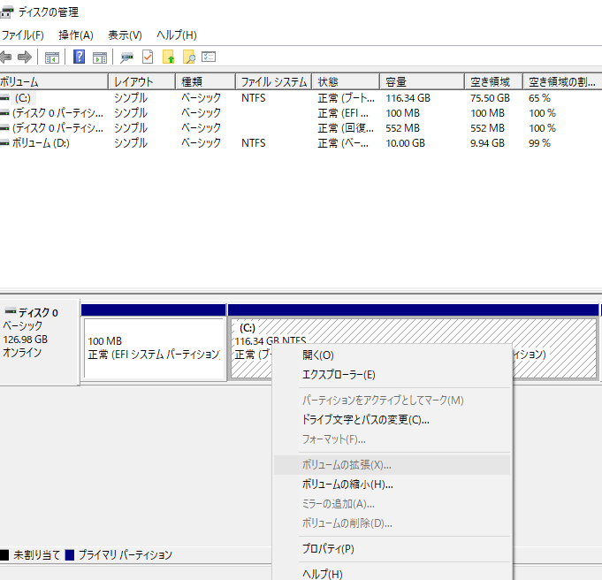

 | ③縮小する領域のサイズに10240を入力して、「縮小」ボタンを押下
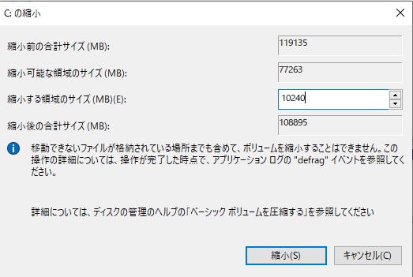

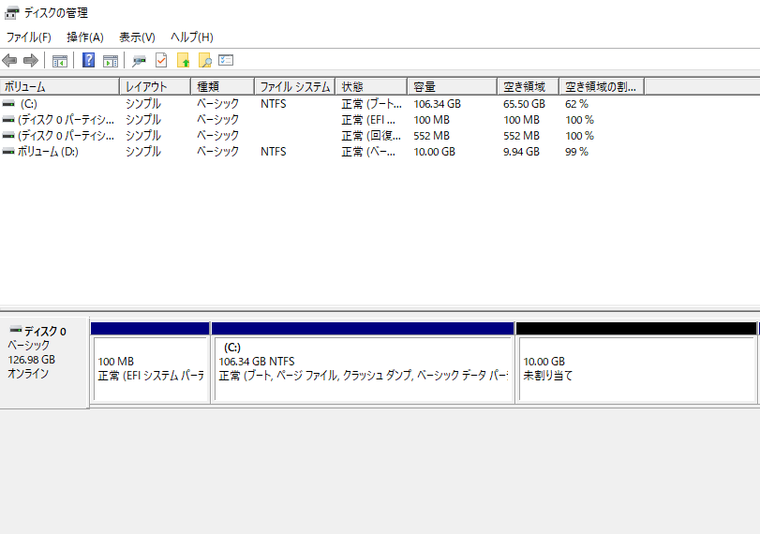

 | ④新しいボリュームを作成
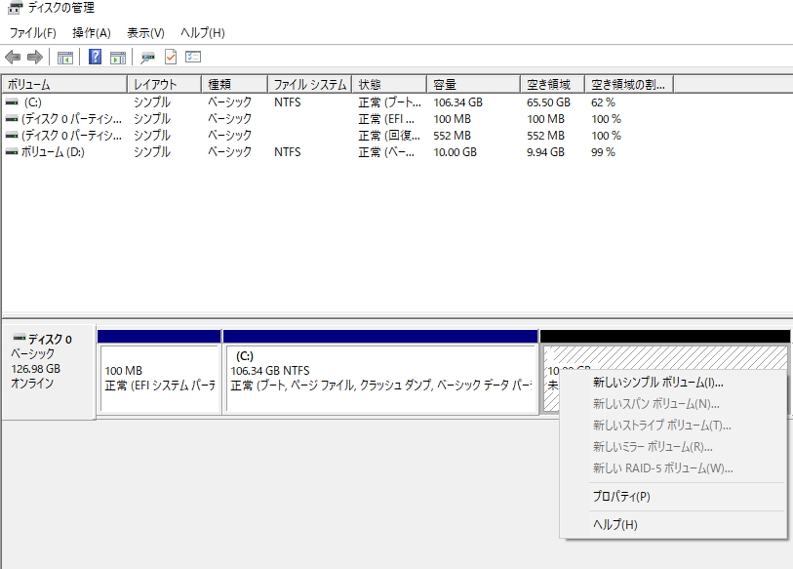

 | ⑤次へ
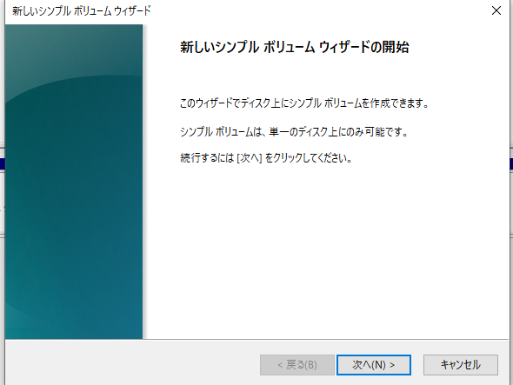

 | ⑥次へ
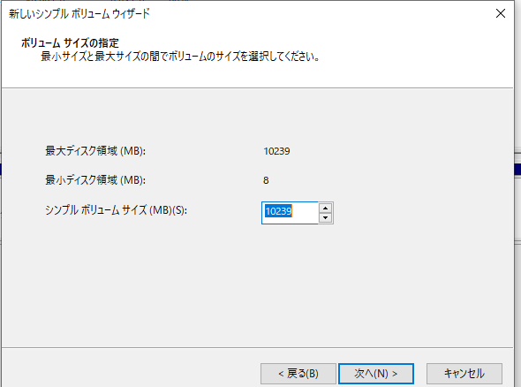

 | ⑦Dになっていることを確認し、次へ
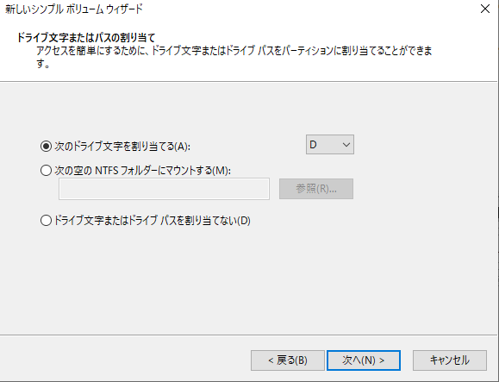

 | ⑧次へ
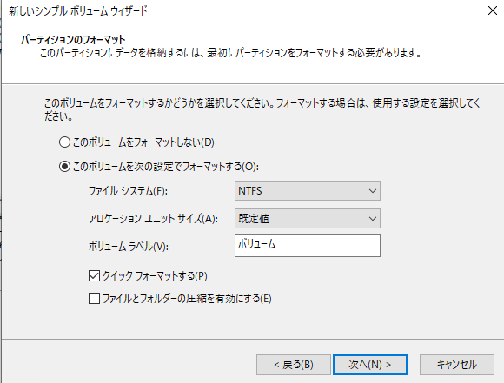

 | ⑨完了を押下
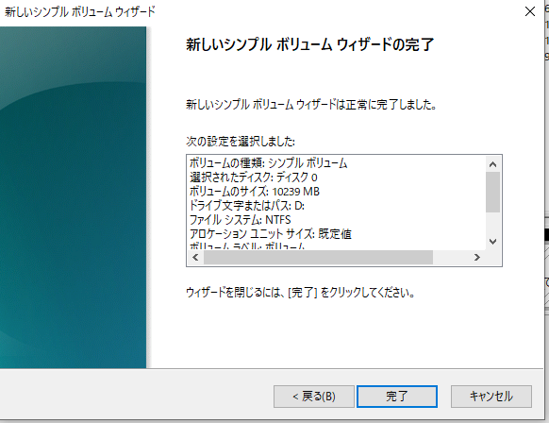

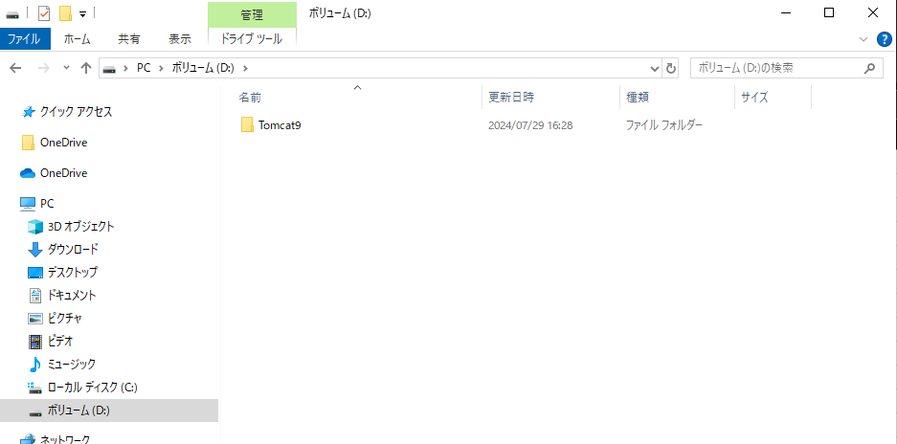
３．解凍フォルダの「DRASAP_Web\Tomcat9」をDドライブにコピー

４．環境変数を追加
 | ①ユーザ用の環境変数Pathを選択して、編集ボタンを押下
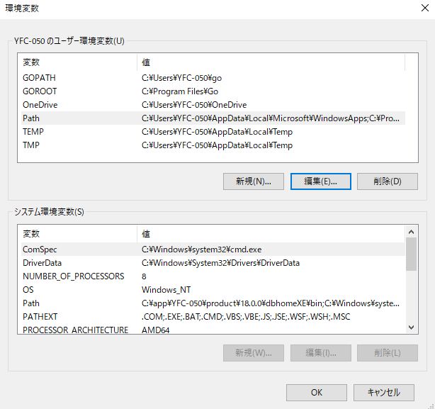

 | ②「新規」ボタンを押下し、「D:\Tomcat9\DRASAP\pdflib」を入力
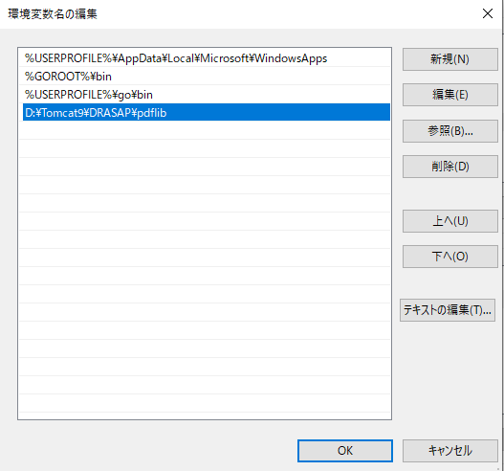

 | ③OKボタンを押下

５．不要なプロジェクトとフォルダを削除する
 | ①eclipseを起動
 | ②DRASAPプロンプトを選択し、右クリックして、削除を選択
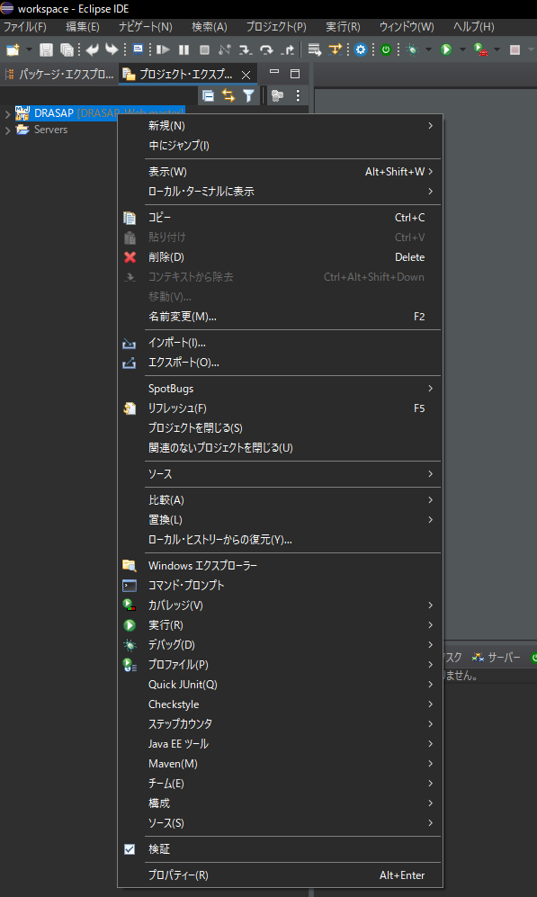

 | ③OKボタンを押下 （チェックボックスをチェックしないでください）
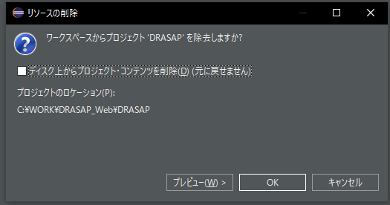

 | ④Eclipseを閉じる
 | ⑤下記のフォルダを削除
 |  | C:\WORK\DRASAP
 |  | C:\WORK\Tomcate9
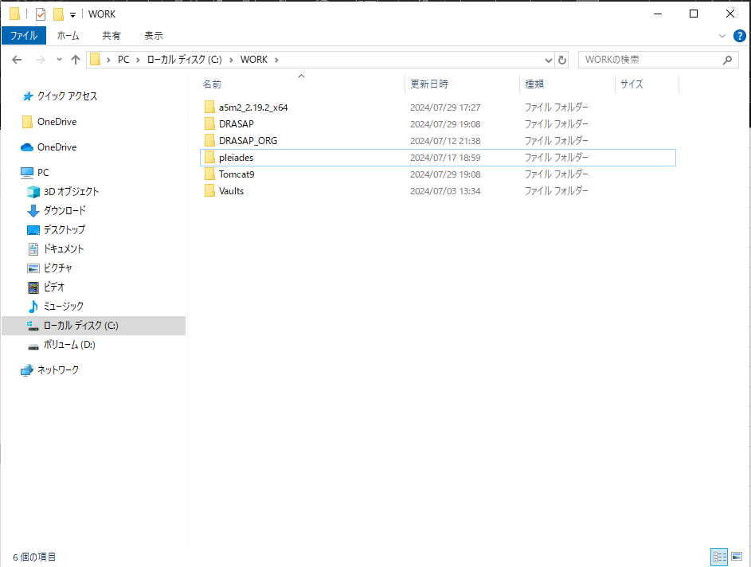

 | ⑥解凍フォルダの「DRASAP_Web」をC:\WORKの直下にコピー
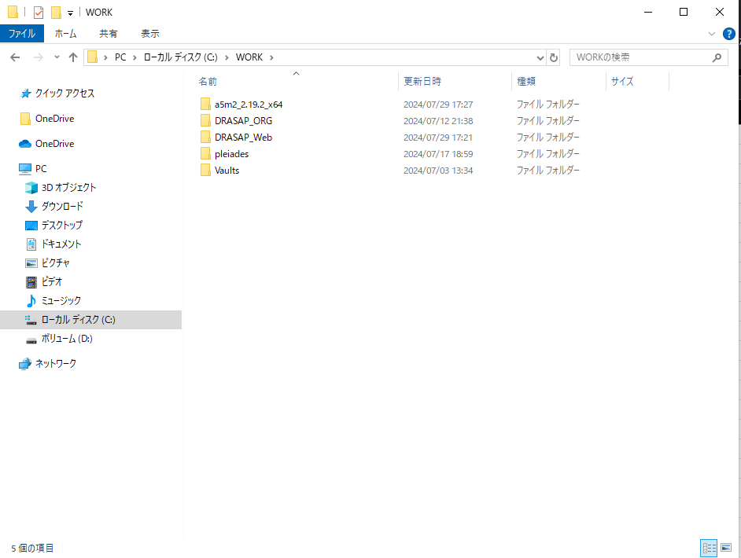

６．プロンプトインポート
 | ①Eclipseを起動
 | ②プロンプトエクスプローラーで右クリックして「インポート...」を選択
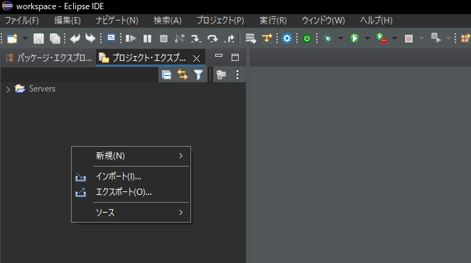

 | ③Mavenの「既存のMavenプロンプト」をダブルクリック
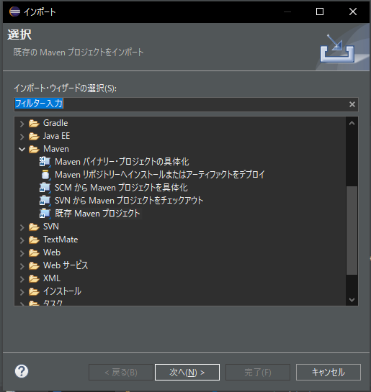

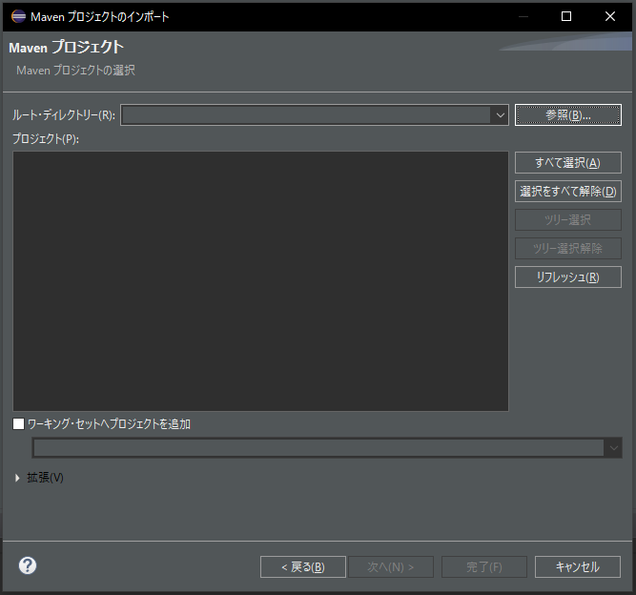
 | ④「参照…」ボタンをクリック

 | ⑤「C:\WORK\DRASAP_Web\DRASAP」まで選択して「フォルダーの選択」をクリック
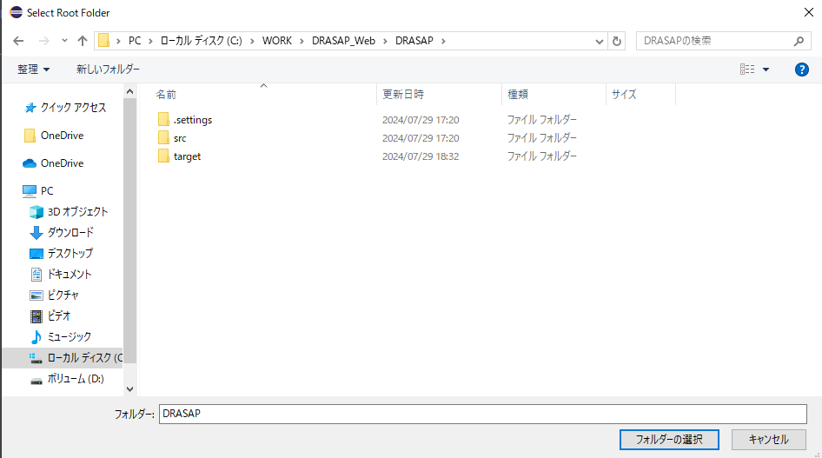

 | ⑥「完了」ボタンをクリック
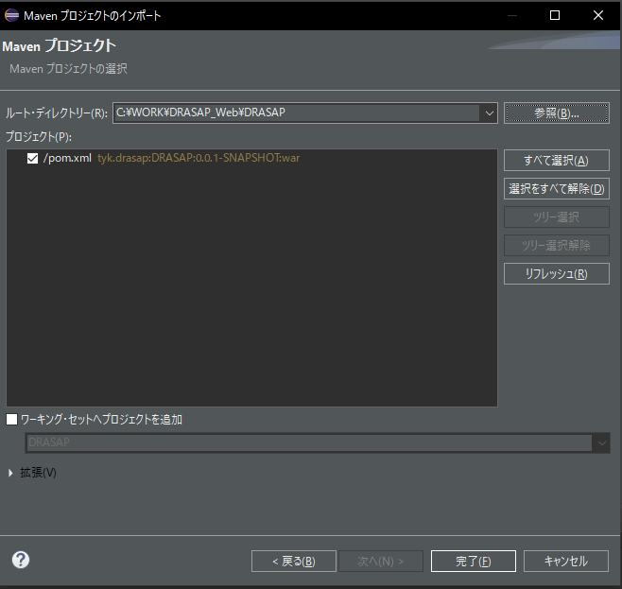

 | ⑦DRASAPプロジェクトを右クリックし、プロパティーを選択
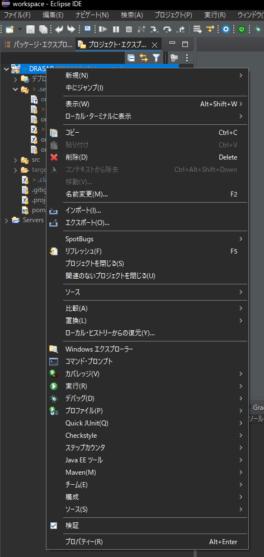

 | ⑧テキスト・ファイル・エンコードと新規テキスト・ファイルの行区切り文字を下記のように設定して、「適用して閉じる」ボタンをクリック
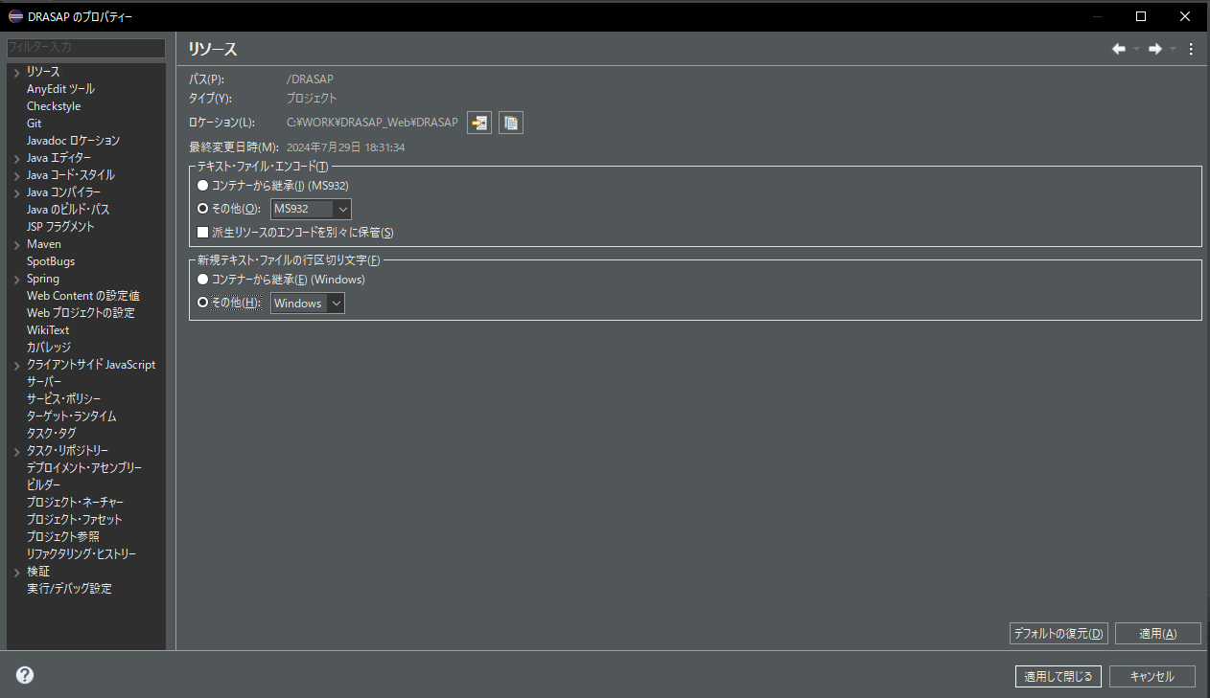

 | ⑨クリーン
 | ・プロジェクトクリーン
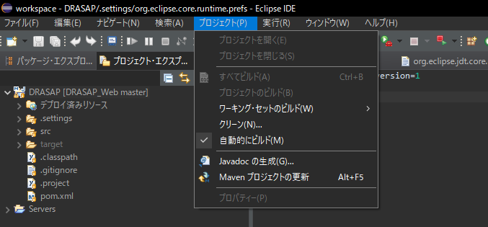

 | ・Tomcat Clean
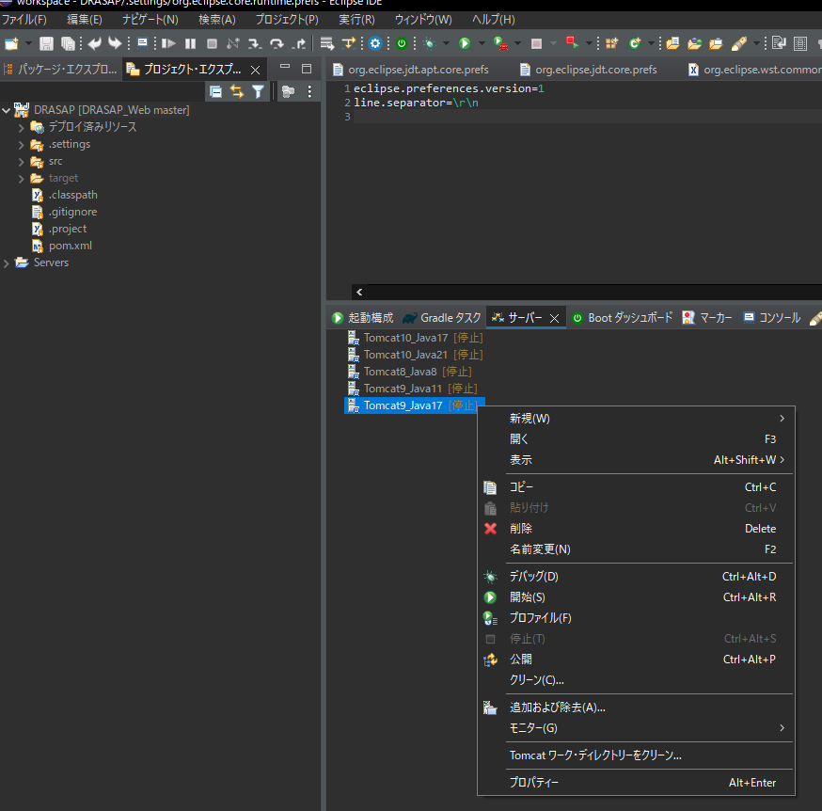

 | ・Maven Clean
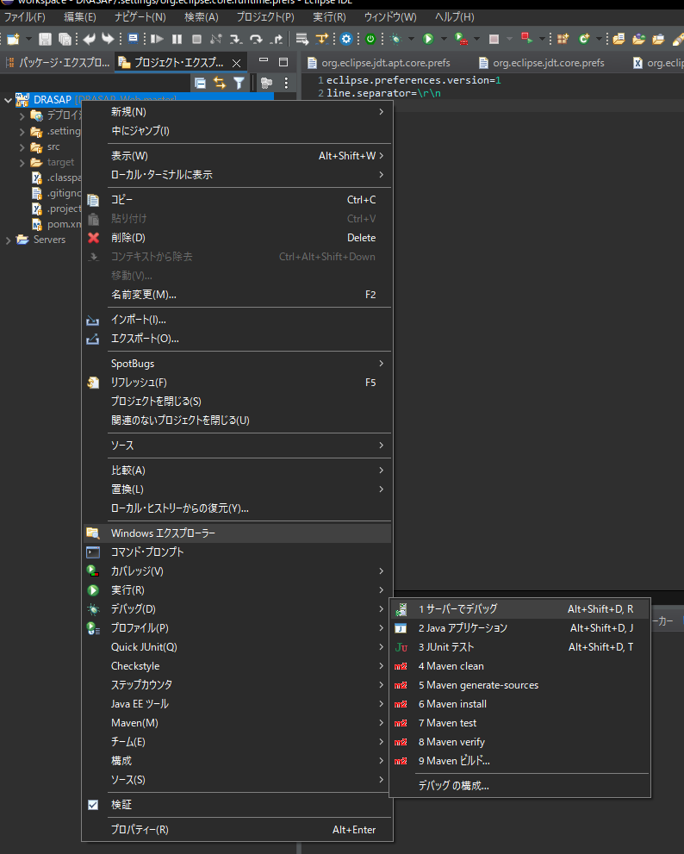

 | ・Maven Install

以上

